Mika Ervasti
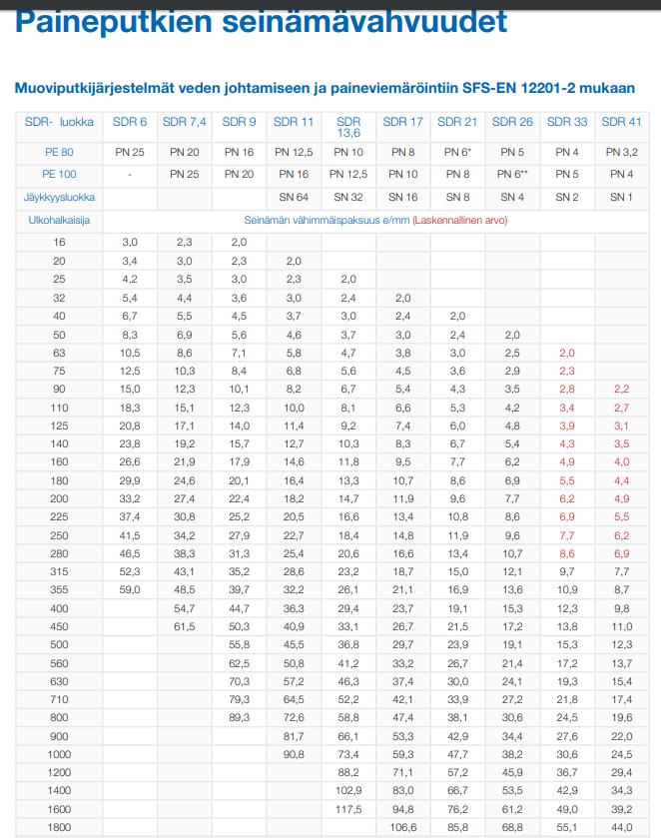
Ohessa putkelle laskettuja painehäviöitä (laskettu vedelle) ja virtausnopeus:

Ulkohalk | Sisähalk |  |  |  |  | Painehäviö/100m (vedellä)
OD | ID | Seinämä | PN | SDR | SN | bar | m/s
180 | 147.2 | 16.4 | 16 | 11 | 64
180 | 158.6 | 10.7 | 10 | 17 | 16
180 | 162.8 | 8.6 | 8 | 21 | 8
180 | 166.2 | 6.9 | 6.4 | 26 | 4
160 | 130.8 | 14.6 | 16 | 11 | 64 | 0.0727 | 1.03
160 | 141 | 9.5 | 10 | 17 | 16 | 0.0503 | 0.888
160 | 144.6 | 7.7 | 8 | 21 | 8 | 0.0445 | 0.845
160 | 147.6 | 6.2 | 6.4 | 26 | 4 | 0.0403 | 0.811
140 | 114.6 | 12.7 | 16 | 11 | 64 | 0.14 | 1.35
140 | 123.4 | 8.3 | 10 | 17 | 16 | 0.0965 | 1.16
140 | 126.6 | 6.7 | 8 | 21 | 8 | 0.0853 | 1.1
140 | 129.2 | 5.4 | 6.4 | 26 | 4 | 0.0744 | 1.06
125 | 102.2 | 11.4 | 16 | 11 | 64 | 0.244 | 1.69
125 | 110.2 | 7.4 | 10 | 17 | 16 | 0.168 | 1.45
125 | 113 | 6 | 8 | 21 | 8 | 0.149 | 1.38
125 | 115.4 | 4.8 | 6.4 | 26 | 4 | 1.35 | 1.33

Jarno Sihvo
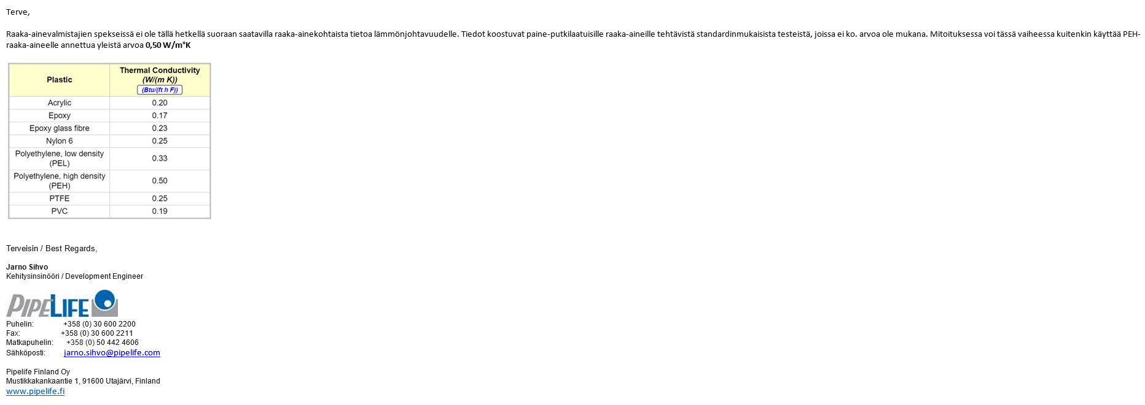

työvaiheet
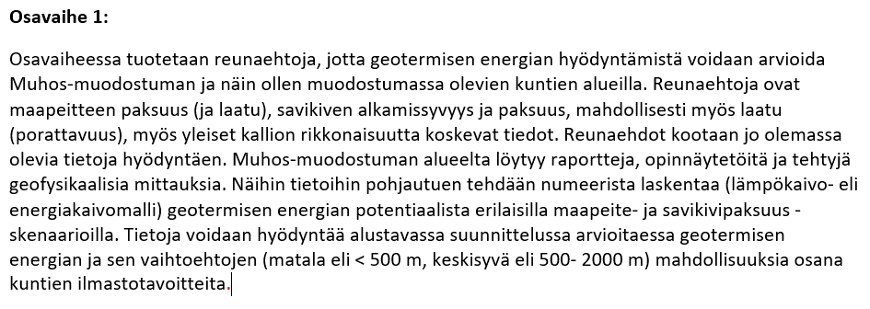
Osavaihe 1:
a) Reunaehtojen kokoaminen olemassa olevia tietoja hyödyntäen
b) Lämpökaivomallinnus: yksittäinen kaivo (matala, keskisyvä), eri skenaariot
 | • keskisyvässä huomioidaan avoin systeemi (koaksiaali, vesi) ja suljettu systeemi (suljettu koaksiaali/u-putki, etanoli)
 | • kollektorien speksit täsmentyvät (rauta, muovi)
 | • kuinka paljon energiaa/tehoja yksittäinen kaivo antaa?
 | • kuinka paljon keskisyvä kaivo saisi maksaa, että kannattava?
d) Geotermisen energian vaihtoehtojen vertailu Muhos-muodostuman alueella

Osavaihe 2:
a) Geofysikaaliset mittaukset (seisminen taittumis- ja heijastusluotaus + AMT-luotaukset) GFR
b) Laskenta perustuu osavaiheessa 1 tuotettuun lämpökaivomalliin, jota tarkennetaan Kirkkosaaren paikkakohtaisilla parametreilla
c) Täsmennetään Kirkkosaaren geotermisen energian ja sen vaihtoehtojen kannattavuutta
d) Mikä on optimaalisin ratkaisu keskitetylle aluelämmölle Kirkkosaaressa?
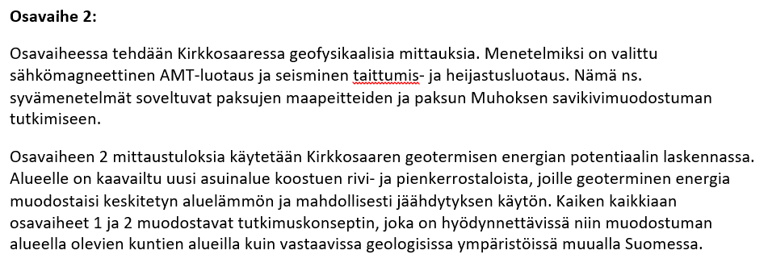
Loppuraportti

ERR-yksikön osalta osavaihe 1 ja osavaihe 2 kulkevat käsi kädessä ja molempia vaiheita työstetään vuoden 2020 loppuun mennessä.

